Zuschläge 30.April 2021
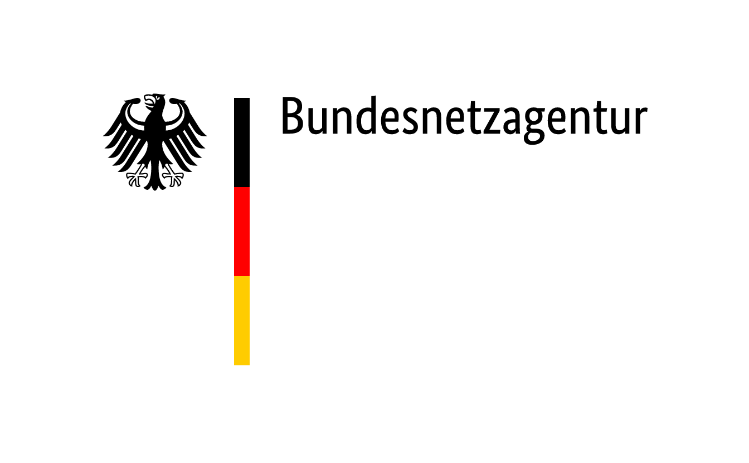

 | Zuschläge im Ausschreibungsverfahren für Steinkohleanlagen und Braunkohle-Kleinanlagen nach dem KVBG für den Gebotstermin vom 30. April 2021
BNAId | Name des Bieters | Name der Anlage | Bezuschlagte Gebotsmenge [MW] | Gebtosnummer | Zuschlagsnummer | Angestrebte Nutzung des Standorts nach dem Wirksamwerden des Verbots der Kohleverfeuerung (Eigenerklärung des Bieters)
BNA0067 | STEAG GmbH | Kraftwerk Bergkamen A | 717.000 | STEAG – Bergkamen | KVBG21-2/001 | Am Standort werden mehrere Nachfolgeplanungen verfolgt, die teilweise auch gleichzeitig verwirklicht werden können, insbesondere zur Produktion von Wasserstoff oder als Gewerbe- bzw. Industriegebiet. Auch eine Unterteilung der Fläche für verschiedene Nutzungsarten kommt in Betracht. Als Abnehmer für Wasserstoff kämen z.B. der Busverkehr des ÖPNV im Münsterland oder das in unmittelbarer Nähe gelegene Bayer-Werk in Frage, aber auch sonstige Industriebetriebe. Der Kreis Unna ist bereit, für eine Wasserstoffproduktion Strukturmittel zur Verfügung zu stellen, wenn dadurch auch der Zugriff der Wirtschaftsförderungsgesellschaft auf das Kraftwerksgelände gewährleistet wird. Die Nutzung als Gewerbe- bzw. Industriegebiet wäre gemeinsam mit einem Partner oder durch einen Käufer umsetzbar.
BNA0998 | STEAG GmbH | Modellkraftwerk Völklingen | 179.000 | STEAG – MKV | KVBG21-2/002 | Für den Standort Völklingen-Fenne gibt es konkrete Überlegungen, die vorhandene Leitungsinfrastruktur zu nutzen und den Kraftwerkstandort zu einem Knotenpunkt für die Wasserstofferzeugung und die Sektorenkopplung auszubauen. Großabnehmer für den - perspektivisch grünen - Wasserstoff könnten beispielsweise die Stahlindustrie im Saarland oder die chemische Industrie im Nachbarland Frankreich sein. Darüber hinaus könnten Großbatteriesysteme Systemdienstleistungen wie Primärregelleistung (PRL) erbringen.
BNA0999 | STEAG GmbH | Heizkraftwerk Völklingen | 211.000 | STEAG – HKV | KVBG21-2/003 | Für den Standort Völklingen-Fenne gibt es konkrete Überlegungen, die vorhandene Leitungsinfrastruktur zu nutzen und den Kraftwerkstandort zu einem Knotenpunkt für die Wasserstofferzeugung und die Sektorenkopplung auszubauen. Großabnehmer für den - perspektivisch grünen - Wasserstoff könnten beispielsweise die Stahlindustrie im Saarland oder die chemische Industrie im Nachbarland Frankreich sein. Darüber hinaus könnten Großbatteriesysteme Systemdienstleistungen wie Primärregelleistung (PRL) erbringen.
 | Venator Germany GmbH | Heizkraftwerk Venator Germany – Block 1 | 19.377 |  | KVBG21-2/004 | Es wird geprüft, ob der Braunkohlenkessel wirtschaftlich mit alternativen Brennstoffen betrieben werden kann. Die Turbinen und Generatoren werden weiter betrieben.
BNA1336 | Henkel AG & Co. KGaA | Anlage 80 – Kohleblock | 36.000 |  | KVBG21-2/005 | Der Kohleblock ist ein Teil der KWK-Anlage zur Wärme- und Stromversorgung des Industrieparks in Düsseldorf. Diese Kraftwerksanlage wird weiterhin mit Biogas und Erdgas betrieben.
BNA0926b | Sappi Stockstadt GmbH | Gesamt–Sammelschienenkraftwerk – Konventionelles HKW | 27.405 |  | KVBG21-2/006 | Voraussichtlich Umrüstung der bisher steinkohlegefeuerten Kesselanlage auf Biomassefeuerung. Die Turbinenanlagen sowie der Erdgaskessel bleiben weiterhin in Betrieb für die Energieversorgung des Produktionsstandortes.
BNA1405a | Fernwärme Ulm GmbH | Heizkraftwerk Magirusstraße – Kohleblock | 8.400 |  | KVBG21-2/007 | Der Standort wird in der Zukunft weiter für die sichere Fernwärmeversorgung der Stadt Ulm genutzt.
BNA0147 | Onyx Kraftwerk Farge GmbH & Co. KGaA | Onyx Steinkohlekraftwerk Farge | 350.000 |  | KVBG21-2/008 | Es wird derzeit untersucht, die Anlage auf die Stromproduktion durch die Verfeuerung von Biomasse umzurüsten.
BNA1097 | Smurfit Kappa Zülpich Papier GmbH | K06 | 14.383 |  | KVBG21-2/009 | Die Braunkohlekleinanlage (K06) wird auf einen anderen Brennstoff umgerüstet (Erdgas) und anschließend weiterbetrieben.
BNA0662b | Evonik Operations GmbH | Kraftwerk I | 225.117 |  | KVBG21-2/010 | Teile des Kraftwerkes I sind infrastrukturelle Einrichtungen des Chemiepark Marl (z.B. Schaltanlagen, Dampfreduzierstationen, Kühltürme etc.), die zur Versorgung des Chemieparks Marl und zur Bereitstellung von Fernwärme (Fernwärmestation) für die Stadt Marl notwendig sind. Diese Einrichtungen werden nach der Stilllegung der Kohleblöcke weiter betrieben. Darüber hinaus werden Gebäude und Gebäudeteile unter anderem als Büro- und Lagerflächen weiter genutzt.
BNA0331 | Uniper Kraftwerke GmbH | Kraftwerk Scholven Block C | 345.000 |  | KVBG21-2/011 | Die Energiewende wird am Standort Scholven durch die Erdgaserschließung und den Neubau einer GuD-Anlage zur emissionsarmen Stromerzeugung und zur Versorgung der bestehenden Industrie- und Fernwärmekunden vorangetrieben. Darüber hinaus werden aktuell die planungsrechtlichen Voraussetzungen für eine Weiterentwicklung der Gesamtfläche mittels Bebauungsplanaufstellung vorangetrieben und auch der Planungsrahmen für Zukunftsthemen wie Wasserstoffeinsatz, PowerToGas, PowerToLiquids, Batteriespeicher und Netzdienstleistungen werden geschaffen. Die vielfältigen infrastrukturellen Voraussetzungen wie Strom-, Dampf-, Druckluft-, Erdgas-, Wasserstoff- und Fernwärme-Netzanschluss bieten dabei beste Voraussetzungen und Synergiepotentiale für die Weiterentwicklung des Standortes.

